Estadísticas
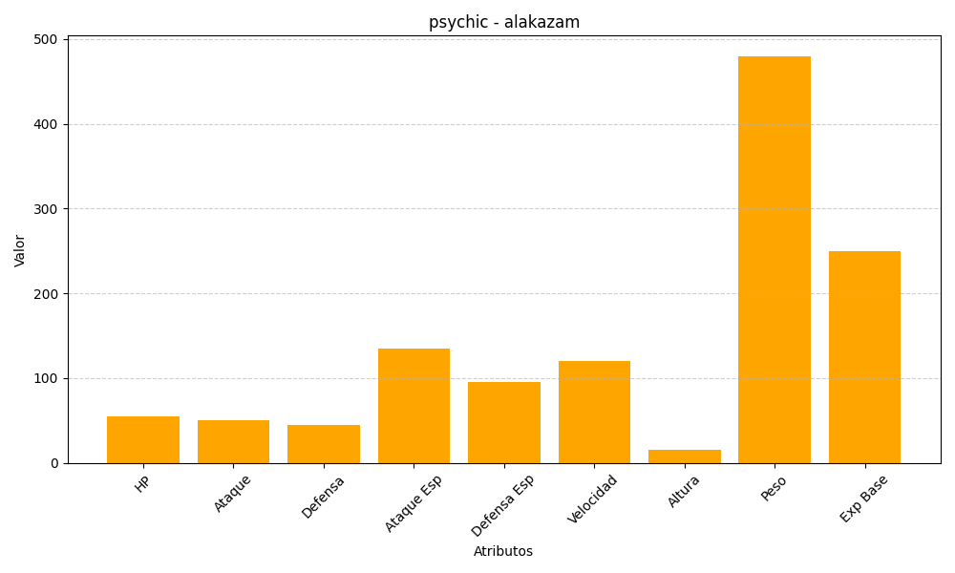
ID | Nombre | Tipo | HP | Ataque | Defensa | Ataque Especial | Defensa Especial | Velocidad | Altura | Peso | Experiencia Base
65 | alakazam | psychic | 55 | 50 | 45 | 135 | 95 | 120 | 15 | 480 | 250

